Full1
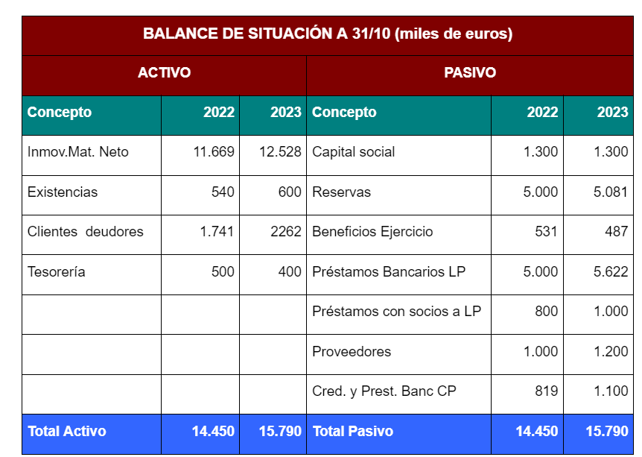
Estados financieros de Hoteles Girona Group, S.A.

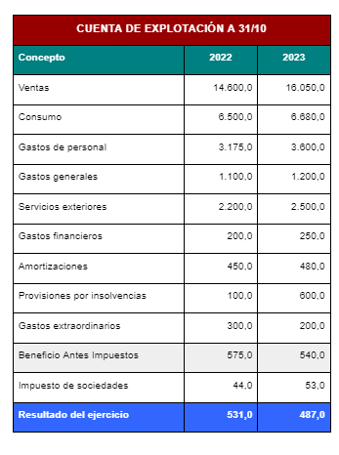

l fondo de maniobra se calcula restando el pasivo corriente (también conocido como pasivo a corto plazo) de los activos corrientes (también conocidos como activos a corto plazo). La fórmula para calcular el fondo de maniobra es la siguiente:
Fondo de Maniobra = Activos Corrientes - Pasivos Corrientes
Los activos corrientes incluyen efectivo, cuentas por cobrar, inventario y otros activos que se espera que se conviertan en efectivo o se utilicen en el corto plazo. Los pasivos corrientes incluyen cuentas por pagar, deudas a corto plazo y otras obligaciones que se deben pagar en el corto plazo.
El fondo de maniobra es importante porque representa la capacidad de una empresa para cumplir con sus obligaciones financieras a corto plazo utilizando sus activos corrientes. Un fondo de maniobra positivo indica que la empresa tiene suficientes activos corrientes para cubrir sus pasivos corrientes, lo que sugiere solidez financiera.

Fondo de Maniobra = Activos Corrientes - Pasivos Corrientes

Ratio de Liquidez = Activos Corrientes / Pasivos Corrientes

Endeudamiento Bancario = Deuda con Entidades Financieras / Patrimonio Neto

La rentabilidad sobre ventas se calcula dividiendo el beneficio neto entre las ventas totales, y se expresa como un porcentaje. La fórmula para calcular la rentabilidad sobre ventas es la siguiente:
Rentabilidad sobre Ventas = (Beneficio Neto / Ventas Totales) * 100
La rentabilidad sobre fondos propios se calcula dividiendo el beneficio neto entre el patrimonio neto, y también se expresa como un porcentaje. La fórmula para calcular la rentabilidad sobre fondos propios es la siguiente:
Rentabilidad sobre Fondos Propios = (Beneficio Neto / Patrimonio Neto) * 100
Estos ratios son importantes para evaluar la eficiencia y la rentabilidad de una empresa en relación con sus ventas y su financiamiento propio (patrimonio neto).

El ratio de liquidez, también conocido como prueba ácida, se calcula dividiendo los activos corrientes entre los pasivos corrientes. La fórmula para el cálculo del ratio de liquidez es la siguiente:
Ratio de Liquidez = Activos Corrientes / Pasivos Corrientes
Este ratio se utiliza para medir la capacidad de una empresa para cumplir con sus obligaciones financieras a corto plazo utilizando sus activos corrientes. Un ratio de liquidez superior a 1 indica que la empresa tiene suficientes activos corrientes para cubrir sus pasivos corrientes, lo que sugiere una buena capacidad de pago a corto plazo.

El endeudamiento bancario se calcula dividiendo la deuda total de la empresa con entidades financieras entre el patrimonio neto. La fórmula para calcular el endeudamiento bancario es la siguiente:
Endeudamiento Bancario = Deuda con Entidades Financieras / Patrimonio Neto
Este ratio proporciona información sobre la proporción de financiamiento de la empresa que proviene de entidades financieras en comparación con el financiamiento propio (patrimonio neto). Un endeudamiento bancario alto puede indicar que la empresa depende en gran medida de préstamos bancarios para financiar sus operaciones, lo que puede aumentar su riesgo financiero.

FORTALEZAS DE LA SITUACION ACTUAL DE LA EMPRESA

DEBILIDADES DE LA SITAUCION ACTUIAL DE LA EMPRESA
Para determinar la autofinanciación máxima que la empresa puede disponer para financiar inversiones sin correr el riesgo de caer en insolvencia, es necesario realizar un análisis detallado de la situación financiera de la empresa. Este análisis incluiría la evaluación de los activos corrientes, pasivos corrientes, necesidades de capital de trabajo, flujo de efectivo proyectado y otros factores relevantes.
Sin embargo, en términos generales, la autofinanciación máxima estaría relacionada con el fondo de maniobra disponible y el excedente de tesorería que la empresa pueda destinar a inversiones sin comprometer su capacidad para cumplir con sus obligaciones financieras a corto plazo.
Es importante considerar que la determinación de la cantidad máxima que la sociedad podría utilizar de su tesorería para financiar inversiones debe ser parte de un análisis financiero más amplio y debe tener en cuenta los riesgos financieros y las necesidades futuras de efectivo. Es recomendable trabajar con un profesional financiero o un asesor especializado para realizar este tipo de evaluación.

 | Ratio de liquidez: debe ser mayor que 1, lo que indica que con el |  | Rentabilidad sobre ventas: Indica la capacidad de transformar la | Cash Flow: El cash Flow o generación de caja nos indica la
 | activo corriente existente se puede cubrir el pago del pasivo |  | actividad de la empresa en beneficios, contra mayor sea el | capacidad que tiene una empresa de generar dinero con la
 | corriente. Contra más alto sea mayor garantía de capacidad de |  | porcentaje obtenido significa que mayor es la rentabilidad de las | actividad económica que realiza. Esa generación de fondos o de
 | pago tendrá la empresa en sus vencimientos |  | ventas obtenidas | caja debe ser suficiente para poder atender los pagos por deudas
 |  |  |  | contraídas por préstamos, los dividendos a pagar a los socios y
 | Fondo de maniobra: Representa el importe en valor del activo |  | Rentabilidad sobre fondos propios: Indica la rentabilidad que | para ahorrar lo necesario que permita en el futuro afrontar
 | corriente de que se dispone que excede para poder atender las |  | están obteniendo los propietarios de la empresa sobre los fondos | determinadas inversiones.
El fondo de maniobra se calcula restando el pasivo corriente (también conocido como pasivo a corto plazo) de los activos corrientes (también conocidos como activos a corto plazo). La fórmula para calcular el fondo de maniobra es la siguiente:
Fondo de Maniobra = Activos Corrientes - Pasivos Corrientes
Los activos corrientes incluyen efectivo, cuentas por cobrar, inventario y otros activos que se espera que se conviertan en efectivo o se utilicen en el corto plazo. Los pasivos corrientes incluyen cuentas por pagar, deudas a corto plazo y otras obligaciones que se deben pagar en el corto plazo.
El fondo de maniobra es importante porque representa la capacidad de una empresa para cumplir con sus obligaciones financieras a corto plazo utilizando sus activos corrientes. Un fondo de maniobra positivo indica que la empresa tiene suficientes activos corrientes para cubrir sus pasivos corrientes, lo que sugiere solidez financiera.
 | deudas del pasivo corriente. Igual que con el ratio de liquidez, |  | que tienen invertido en ella y que configuran los fondos propios. A
 | contra mayor sea este importe mayor garantía de capacidad de |  | mayor porcentaje en su cálculo mayor rentabilidad. Si la
 | pago tendrá la empresa en sus vencimientos. |  | rentabilidad fuera baja los socios podrían estar perdiendo
 |  |  | oportunidades con respecto a otras actividades que pudieran dar
 |  | Endeudamiento: Se puede analizar como una ratio, o un | mayor rentabilidad. Por ejemplo cuando en un negocio se obtiene
 |  | porcentaje y nos determinará la proporción que representa el | menor rentabilidad de fondos propios que la rentabilidad que se
 |  | pasivo corriente y no corriente en relación con el total del pasivo. | obtendría por invertir ese dinero en un depósito bancario, los
 |  | Contra más alto sea el importe calculado mayor endeudamiento | socios estarían perdiendo su tiempo y arriesgando su dinero
 |  | indica. Eso en sí mismo no es ni bueno ni malo, pero en el caso de | inútilmente, dado que podrían obtener el mismo resultado
 |  | que la empresa tenga problemas de rentabilidad tendrá más | invirtiendo ese dinero en un banco
 |  | rápidamente problemas de solvencia. También se puede estudiar
 |  | exclusivamente el endeudamiento bancario, en el que sólo se
 |  | compararían el endeudamiento bancario a corto y largo plazo con
 |  | los fondos propios de la empresa.

Según el manual de la clase, para calcular el importe de una ampliación de capital, se deben emitir 25,000 acciones nuevas con un valor nominal de 10€ cada una y una prima de emisión de 110€. Los actuales accionistas tendrán preferencia para adquirirlas y podrán vender sus derechos de suscripción a terceros. Los gastos asociados incluyen honorarios notariales, impuestos sobre actos jurídicos documentados y, en caso de aportaciones no dinerarias, el posible incremento de patrimonio en el IRPF y el impuesto sobre el incremento del valor de los terrenos.
 |  | 4. Analiza brevemente diferentes fórmulas alternativas existentes por las que la sociedad podría acudir a buscar nuevos socios que entren en el accionariado, para atender a la ampliación de capital.

 |  | Crowndfoundign
 |  | Mercados

 |  | 5
Basándonos en la información proporcionada, el importe de financiación ajena requerido sería el porcentaje restante entre el 70% y el 90% de la inversión total. Respecto a si la sociedad podría acceder a los mercados de renta fija para obtener la financiación ajena, esto dependerá de la solidez financiera de la empresa y su capacidad para cumplir con los requisitos y regulaciones del mercado de renta fija.
Para llevar a cabo la ampliación de capital y permitir que el nuevo socio adquiera las nuevas acciones, se debe realizar en una Junta General de Accionistas/Socios, elevarlo a público mediante una escritura notarial y luego inscribirlo en el Registro Mercantil. Los gastos asociados incluyen honorarios notariales y el impuesto sobre actos jurídicos documentados, que suele ser del 1% para operaciones societarias. En el caso de aportaciones no dinerarias, como la aportación de inmuebles, también se deben considerar posibles impuestos sobre el incremento de patrimonio y el impuesto sobre el incremento del valor de los terrenos.

